5.1
Test Z (1 campione; media e dev.st. popolazione note)

In una popolazione di abete rosso, la media dei diametri è 30 centimetri e la deviazione standard 10 centimetri.
Da un campione casuale di 50 alberi otteniamo una media dei diametri di 27 cm.
Il campione raccolto può essere considerato rappresentativo dell'intera popolazione?

Fase 1) Formuliamo le nostre Ipotesi
Ipotesi nulla: la media campionaria non è significativamente diversa dalla media della popolazione (= 30 cm)
Ipotesi alternativa: la media campionaria è significativamente diversa dalla media della popolazione (≠ 30 cm)
Fase 2) Stabiliamo il valore di alfa
α = 0.05

Fase 3) Tipo di Test
è un test a due code perché la media campionaria potrebbe essere superiore ma anche inferiore alla media della popolazione
Fase 4) calcolo del test
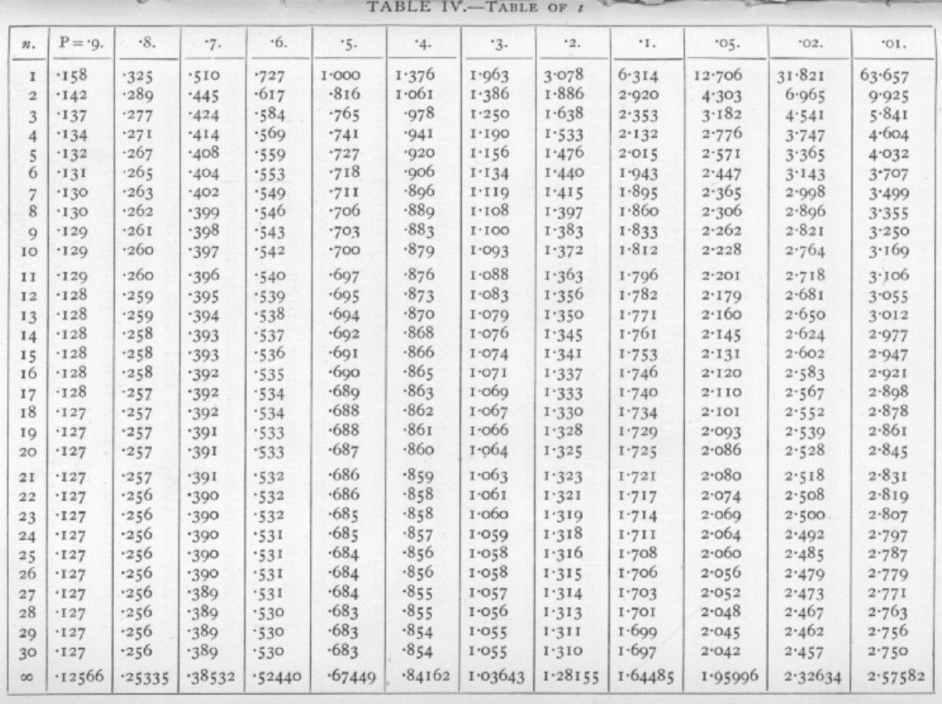
 |  | Media campionaria (X) = 27
 |  | Media popolazione (μ) = 30
 |  | Deviazione standard popolazione (σ) = 10
 |  | Numerosità campionaria (n) = 50

 | Z = | vedi formula a sinistra | -2.1213203436
 | valore limite Z = | vedi tabella a destra (α = 0.05 e n = 50) | 1.95996
Fase 5) valutiamo il risultato

Dalla tabella per il valore Z (incrocio tra valore di numero campioni e valore di alfa)
ottengo 1.95996 e cioè il valore che deve essere superato (in positivo o negativo)
per poter rifiutare l'ipotesi nulla.

Fase 6) Commento:

Considerando che nel nostro caso Z = x.xx, abbiamo ottenuto un valore superiore/inferiore
a x.xx, quindi dobbiamo rifiutare/accettare l'ipotesi nulla secondo cui la media campionaria
non è significativamente differente dalla media della popolazione.
Il risultato esatto è: Z = x.xx, p </> 0.05
Quindi il campione dei 50 abeti rossi è rappresentativo dell'intera
popolazione?

5.3
Test t (2 campioni indipendenti, differente numero di individui)

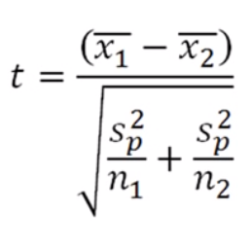
Il seguente dataset riguarda l'altezza di individui maschi e femmine di tasso della foresta di "Macchia delle Tassinete".
 |  |  |  | PROVA
Maschi | Femmine | X1 | media campione 1
15 | 18 | X2 | media campione 2 | funzione = TESTT(matrice1; matrice2; 2 code; omoschedasticità)
18 | 16 | n1 | numerosità 1
13 | 15 | n2 | numerosità 2 | Verifica omogeneità delle varianze (omoschedasticità) = TESTF(matrice1;matrice2)
11 | 14 | df1 | gradi di libertà 1 | Per capire se le varianze sono uguali (omoschedasticità) faccio il Test F ---> =TESTF(matrice1;matrice2)
20 | 15 | df2 | gradi di libertà 2 | Se p(F) > 0.05 allora non ci sono differenze significative tra le varianze dei 2 campioni = omoschedasticità
15 | 11 | SS1 | (dev.st1^2)*df1
16 | 10 | SS2 | (dev.st2^2)*df2 | F
19 | 16 | S2p |  | T
12 | 13
21 | 16 | t
17 | 10
17 | 9 | p | funzione = DISTRIB.T.2T(D15;SOMMA(D9:D10))
16 | 12
12 | 8
18 | 7
13 | 5
11 | 6
20

5.4
Test t (2 campioni indipendenti, stesso numero di individui)

Dopo aver campionato il contenuto di Carbonio organico del suolo in una particella sperimentale in due differenti posizioni (alto e basso) voglio sapere se ci sono differenze significative tra i gruppi
di dati che ho ottenuto.

Posizione | C org. % | Media | scarti | scarti^2 | Devianze | Varianze | Media varianze | t | p (var.uguali) | Il test mi dice che non ci sono differenze significative tra le due medie considerate,
alto | 0.901 |  |  |  |  |  |  |  |  | quindi la posizione (alto/basso) dei prelievi di suolo non incide sulla % di Corganico.
alto | 0.75 |  |  |  |  |  |  | t | p (var.diverse)
alto | 0.936 |  |  |  |  |  |  |  |  |  | funzione = TESTT(matrice1; matrice2; 2 code; omoschedasticità)
alto | 0.93 |  |  |  |  |  |  |  |  |  | funzione = TESTT(matrice1; matrice2; 2 code; eteroschedasticità)
alto | 0.826
alto | 0.756 |  |  |  |  |  |  | Per capire se le varianze sono uguali (omoschedasticità) faccio il Test F ---> =TESTF(matrice1;matrice2)
alto | 0.89 |  |  |  |  |  |  | Se p(F) > 0.05 allora non ci sono differenze significative tra le varianze dei 2 campioni = omoschedasticità
alto | 0.965
alto | 1.017 |  |  |  |  |  |  | Assumendo varianze uguali
alto | 0.936
alto | 1.058 |  |  |  |  |  |  | t = (media C1 - media C2) / rad.q (2*media varianze / n)
alto | 1.029
basso | 0.901 |  |  |  |  |  |  | p = DISTRIB.T.2T (ASS(T);GDL)
basso | 0.936
basso | 1 |  |  |  |  |  |  | GDL = (n+m)-2
basso | 0.977
basso | 0.913
basso | 1.017 |  |  |  |  |  |  | Assumendo varianze diverse
basso | 0.948
basso | 1.081 |  |  |  |  |  |  | t = (media C1 - media C2) / rad.q (2*media varianze / n)
basso | 0.843
basso | 0.936 |  |  |  |  |  |  | p = DISTRIB.T.2T (ASS(T);GDL)
basso | 1.052
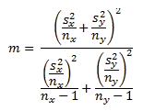
basso | 1.012

 |  |  |  |  |  |  |  | GDL |  | dove s (dev.st), n (numero campioni), x-y (due campioni)

 |  |  |  |  |  |  |  | Calcolo dei GDL in caso di eteroschedasticità (nel test F ottengo un p < 0.05)

 |  |  |  |  |  |  |  | Sx |  | numeratore
 |  |  |  |  |  |  |  | Sy |  | denominatore
 |  |  |  |  |  |  |  | nx |  | GDL
 |  |  |  |  |  |  |  | ny

5.5
Test t (2 campioni appaiati o dipendenti)

Il carbonio organico del suolo è stato rilevato attraverso un campionamento appaiato in aree a diversa tessitura (grossolana e fine). Scopo dell'analisi è capire se la diversa tessitura determini differenze significative nel contenuto di C organico.

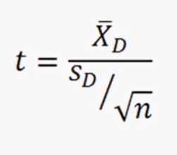
Trattamento | Parcellone | Tessitura | C % | Diff.Appaiati
Basso Input | 1 | fine | 0.901 |  | media |  | Xd | Media delle differenze
Basso Input | 2 | fine | 0.750 |  | err std |  | Sd/radq(N) | Errore standard differenze
Basso Input | 3 | fine | 0.936 |  | gdl |  | gradi di libertà | N-1
Basso Input | 4 | fine | 0.930 |  | t11 |  | Valore di t | Xd/Errore standard
Reg.2078 | 5 | fine | 0.826 |  | P(t) |  |  | distrib.t.2t(t;gdl)
Reg.2078 | 6 | fine | 0.756
Reg.2078 | 7 | fine | 0.890 |  | Il test t per campioni appaiati mi fornisce un valore di p > 0.05 che non mi permette di rifiutare l'ipotesi nulla
Reg.2078 | 8 | fine | 0.965 |  | secondo la quale non vi è alcuna differenza significativa tra il C% in tessitura fine e grossolana.
Trad | 9 | fine | 1.017
Trad | 10 | fine | 0.936 |  |  | funzione =TESTT(matrice 1; matrice 2; 2 code; campioni appaiati)
Trad | 11 | fine | 1.058
Trad | 12 | fine | 1.029
Basso Input | 1 | grossolana | 0.901
Basso Input | 2 | grossolana | 0.936
Basso Input | 3 | grossolana | 1.000
Basso Input | 4 | grossolana | 0.977
Reg.2078 | 5 | grossolana | 0.913
Reg.2078 | 6 | grossolana | 1.017
Reg.2078 | 7 | grossolana | 0.948
Reg.2078 | 8 | grossolana | 1.081
Trad | 9 | grossolana | 0.843
Trad | 10 | grossolana | 0.936
Trad | 11 | grossolana | 1.052
Trad | 12 | grossolana | 1.012

